土地案例 (2)
地块名称 | 地块编号 | 用地性质 | 建设用地面积(㎡) | 规划建筑面积(㎡) | 容积率 | 出让方式 | 详细规划 | 成交时间 | 成交状态 | 受让单位 | 拿地企业 | 成交价(万元) | 成交土地单价(元/㎡) | 成交楼面价(元/㎡) | 溢价率(%)
北京市海淀区西北旺镇永丰产业基地(新)HD00-0403-004地块F3其他类多功能用地 | 京土储挂(海)[2023]039号 | 商业/办公用地 | 49900.54 | 109781.19 | 2.2 | 挂牌 | F3其他类多功能用地 | 2023-08-03 00:00:43 | 已成交 | 北京泽御置业有限公司 | 北京市海淀区玉渊潭农工商总公司 | 227000 | 45490.49 | 20677 | 0
北京市朝阳区太阳宫乡0301-613地块B4综合性商业金融服务业用地 | 京土储挂(朝)[2023]031号 | 商业/办公用地 | 10610.35 | 47747 | 4.5 | 挂牌 | B4综合性商业金融服务业用地 | 2023-07-07 00:00:43 | 已成交 | 北京懋源鸿竺房地产开发有限公司 | 北京懋源 | 134000 | 126291.78 | 28065 | 0
北京市丰台区丽泽金融商务区FT00-0612-0016等地块F3其他类多功能用地、S32公交场站设施用地 | 京土储挂(丰)[2023]014号 | 商业/办公用地 | 67829.21 | 298100 | 4.4 | 挂牌 | F3其他类多功能用地、S32公交场站设施用地 | 2023-06-13 00:00:43 | 已成交 | 北京金唐丽行科技服务有限责任公司 、北京金唐建投科技服务中心(有限合伙) 、北京丽控建投科技服务中心(有限合伙) | 北京丽泽金融商务区控股有限公司,北京金唐丽行科技服务有限责任公司,北京建工 | 680000 | 100251.8 | 22811 | 0
北京市朝阳区朝阳站交通枢纽南侧建设用地一体化项目0313-5597、5598、5599地块B4综合性商业金融服务业用地 | 京土储挂(朝)[2023]001号 | 商业/办公用地 | 62796.8 | 275500 | 4.39 | 挂牌 | B4综合性商业金融服务业用地 | 2023-02-23 00:00:43 | 已成交 | 北京顺进商务咨询有限公司 | 华润置地 | 635800 | 101247.19 | 23078 | 0
北京市海淀区西北旺镇永丰产业基地(新)HD00-0403-009地块F3其他类多功能用地 | 京土储挂(海)[2022]063号 | 商业/办公用地 | 32733.22 | 72013.08 | 2.2 | 挂牌 | F3其他类多功能用地 | 2022-10-31 00:00:43 | 已成交 | 北京永丰数字融汇科技有限责任公司 | 北京实创科技园 | 149000 | 45519.5 | 20691 | 0
北京市海淀区西北旺镇永丰产业基地(新)HD00-0403-001地块F3其他类多功能用地 | 京土储挂(海)[2022]062号 | 商业/办公用地 | 29506.55 | 64914.41 | 2.2 | 挂牌 | F3其他类多功能用地 | 2022-10-31 00:00:43 | 已成交 | 北京永丰数字先行科技有限责任公司 | 北京实创科技园 | 135000 | 45752.55 | 20797 | 0
北京市丰台区丽泽金融商务区D-01地块B4综合性商业金融服务业用地 | 京土储挂(丰)[2022]043号 | 商业/办公用地 | 12629.88 | 80000 | ≤6.33 | 挂牌 | B4综合性商业金融服务业用地 | 2022-08-25 00:00:43 | 已成交 | 北京福榕置业有限公司 | 福建国资,福建高速,福建投资开发 | 166000 | 131434.34 | 20750 | 0
北京市海淀区西北旺镇永丰产业基地(新)HD00-0403-024地块F3其他类多功能用地 | 京土整储挂(海)[2021] 082号 | 商业/办公用地 | 38252.55 | 84155.61 | 2.2 | 挂牌 | F3其他类多功能用地 | 2021-10-26 00:00:43 | 已成交 | 北京永丰数字共享科技有限责任公司 | -- | 175000 | 45748.58 | 20795 | 0
北京市海淀区西北旺镇永丰产业基地(新)HD00-0403-011地块F3其他类多功能用地 | 京土整储挂(海)[2021] 081号 | 商业/办公用地 | 30025.18 | 66055.39 | 2.2 | 挂牌 | F3其他类多功能用地 | 2021-10-26 00:00:43 | 已成交 | 北京永丰数字融合科技有限责任公司 | -- | 137000 | 45628.37 | 20740 | 0
北京市海淀区西北旺镇永丰产业基地(新)HD00-0403-003地块F3其他类多功能用地 | 京土整储挂(海)[2021] 080号 | 商业/办公用地 | 25121.77 | 55267.89 | 2.2 | 挂牌 | F3其他类多功能用地 | 2021-10-26 00:00:43 | 已成交 | 北京永丰数字先导科技有限责任公司 | -- | 115000 | 45777.02 | 20808 | 0
北京市海淀区西八里庄0711-652、640、641地块B4综合性商业金融服务业用地 | 京土整储挂(海)[2020]042号 | 商业/办公用地 | 51788.13 | 184800 | 0711一652≤4.5,0711一640≤1.7,0711一641≤1.3 | 挂牌 | B4综合性商业金融服务业用地 | 2020-12-02 00:00:43 | 已成交 | 中国电建地产集团有限公司 | 电建地产 | 579500 | 111898.23 | 31358 | 1.58
北京市朝阳区望京花家地西里三组团配套综合楼1006-605地块B4商业金融用地 | 京土整储挂(朝)[2020]004号 | 商业/办公用地 | 7289.19 | 21867.57 | ≤3 | 挂牌 | B4商业金融用地 | 2020-04-02 00:00:43 | 已成交 | 北京金隅嘉业房地产开发有限公司 | 金隅集团 | 35200 | 48290.68 | 16097 | 0
北京市海淀区学院路北端A、B、C、J地块B4综合性商业金融服务业用地、B23研发设计用地 | 京土整储招(海)[2019]034号 | 商业/办公用地 | 70601.07 | 285523 | ≤4.04 | 招标 | B4综合性商业金融服务业用地、B23研发设计用地 | 2019-12-02 00:00:43 | 已成交 | 紫光集团有限公司 、紫光股份有限公司 、紫光国芯微电子股份有限公司 、北京紫光科技服务集团有限公司联合体 | 紫光集团 | 660900 | 93610.48 | 23147 | 0
北京市海淀区西三旗1811-L04地块B4综合性商业金融服务业用地 | 京土整储挂(海)[2019]015号 | 商业/办公用地 | 22035.93 | 61700.6 | ≤2.8 | 挂牌 | B4综合性商业金融服务业用地 | 2019-07-04 00:00:43 | 已成交 | 北京润置商业运营管理有限公司 | 华润置地 | 103700 | 47059.5 | 16807 | 0
北京市海淀区"海淀北部地区整体开发"西北旺镇HD00-0402-0102地块(永丰产业基地)B1商业用地 | 京土整储挂(海)[2019]005号 | 商业/办公用地 | 32158.94 | 96476.82 | ≤3 | 挂牌 | B1商业用地 | 2019-05-28 00:00:43 | 已成交 | 北京实创科技园开发建设股份有限公司 | 北京实创科技园 | 263800 | 82030.07 | 27343 | 0
北京市朝阳区奥林匹克公园中心区B23等地块B4综合性商业金融服务业用地、F3其他类多功能用地 | 京土整储挂(朝)[2018]026号 | 商业/办公用地 | 138746.3 | 486596 | 3.51 | 挂牌 | B4综合性商业金融服务业用地、F3其他类多功能用地 | 2018-11-05 00:00:43 | 已成交 | 北京北辰实业集团有限责任公司 | 北辰实业 | 866300 | 62437.7 | 17803 | 0
北京市丰台区丽泽金融商务区南区F-22、F-23地块F3其他类多功能用地 | 京土整储招(丰)[2018]014号 | 商业/办公用地 | 39410.74 | 120000 | 3.04 | 招标 | F3其他类多功能用地 | 2018-07-06 00:00:43 | 已成交 | 中证机构间报价系统股份有限公司 、中国银河证券股份有限公司联合体 | 中证机构 | 318758 | 80881 | 26563 | 0
北京市海淀区西八里庄0711-653地块B4综合性商业金融服务业用地 | 京土整储挂(海)[2017]087号 | 商业/办公用地 | 15240.2 | 86800 | 5.7 | 挂牌 | B4综合性商业金融服务业用地 | 2017-11-16 00:00:43 | 已成交 | 中国电子科技集团公司 | -- | 242500 | 159118.64 | 27938 | 2.11
北京市丰台区丽泽金融商务区南区D-02地块B4综合性商业金融服务业用地 | 京土整储挂(丰)[2017]085号 | 商业/办公用地 | 14089.17 | 105000 | 7.45 | 挂牌 | B4综合性商业金融服务业用地 | 2017-11-14 00:00:43 | 已成交 | 华夏人寿保险股份有限公司北京分公司 | 华夏人寿 | 355000 | 251966.58 | 33810 | 40.87
丰台区丽泽金融商务区南区D-07、D-08地块 | 京土整储挂(丰)[2017]035号 | 商业/办公用地 | 27295.08 | 160000 | 5.8 | 挂牌 | F3其他类多功能用地 | 2017-05-18 00:00:43 | 已成交 | 北京润置商业运营管理有限公司 、北京首都开发股份有限公司 、北京宸茂置业有限公司 、北京金唐天润传媒发展有限公司联合体 | 首开股份,华润置地,中国金茂 | 434000 | 159003.02 | 27125 | 0.46
朝阳区孙河乡西甸村2902-71地块 | 京土整储招(朝)[2017]019号 | 商业/办公用地 | 92055.95 | 92056 | 1 | 招标 | B4综合性商业金融服务业用地 | 2017-04-11 00:00:43 | 已成交 | 北京亚通房地产开发有限责任公司 、北京城建兴华地产有限公司联合体 | 城建发展 | 285373.6 | 31000.01 | 31000 | 0
朝阳区金盏乡楼梓庄村1113-602地块 | 京土整储挂(朝)[2017]016号 | 商业/办公用地 | 39744.12 | 119232 | 3 | 挂牌 | B1商业用地 | 2017-04-14 00:00:43 | 已成交 | 天津金地华府置业有限公司 | 金地集团 | 292000 | 73469.98 | 24490 | 28.63
朝阳区金盏乡楼梓庄村1113-603地块 | 京土整储挂(朝)[2017]006号 | 商业/办公用地 | 46165.91 | 92332 | 2 | 挂牌 | F3其他类多功能用地 | 2017-03-30 00:00:43 | 已成交 | 北京润置商业运营管理有限公司 、招商局地产(北京)有限公司 、北京环渤海正奇企业管理中心(有限合伙)联合体 | 招商蛇口,华润置地 | 225000 | 48737.26 | 24369 | 27.84
朝阳区金盏乡楼梓庄村1113-604地块 | 京土整储挂(朝)[2017]007号 | 商业/办公用地 | 38100 | 76200 | 2 | 挂牌 | F3其他类多功能用地 | 2017-03-30 00:00:43 | 已成交 | 北京广茂置业有限公司 | 中国金茂 | 204000 | 53543.31 | 26772 | 40.69
海淀区“海淀北部地区整体开发”中关村环保科技园HD-0303-0071地块 | 京土整储挂(海)[2016]009号 | 商业/办公用地 | 13326.99 | 46644 | 3.5 | 挂牌 | B2商务用地 | 2016-06-02 00:00:43 | 已成交 | 北京龙湖中佰置业有限公司 、北京龙湖天行置业有限公司联合体 | 龙湖集团 | 141000 | 105800.33 | 30229 | 107.35
朝阳区北土城中路北侧OS-06A、OS-10B地块 | 京土整储招(朝)[2015]081号 | 商业/办公用地 | 18313.7 | 119400 | 6.52 | 招标 | B4综合性商业金融服务业用地 | 2016-01-26 00:00:43 | 已成交 | 北京城建投资发展股份有限公司 、北京新奥集团有限公司联合体 | 城建发展 | 415000 | 226606.31 | 34757 | 0
海淀区“海淀北部地区整体开发”HD-0303-0031地块 | 京土整储挂(海)[2015]044号 | 商业/办公用地 | 17629.74 | 52889 | 3 | 挂牌 | B2商务用地 | 2015-10-28 00:00:43 | 已成交 | 神州数码软件有限公司 、神州数码(中国)有限公司联合体 | 万科 | 64200 | 36415.74 | 12139 | 1.1
海淀区“海淀北部地区整体开发”HD-0303-0062地块 | 京土整储挂(海)[2015]042号 | 商业/办公用地 | 20680.23 | 62041 | 3 | 挂牌 | B2商务用地用地 | 2015-10-27 00:00:43 | 已成交 | 北京万科企业有限公司 | 万科 | 81000 | 39167.84 | 13056 | 8
丰台区花乡四合庄(中关村科技园丰台园东区三期)1516-28-B地块 | 京土整储挂(丰)[2015]038号 | 商业/办公用地 | 14788.3 | 59153 | 4 | 挂牌 | B4综合性商业金融服务业用地 | 2015-10-21 00:00:43 | 已成交 | 宁波方兴投资咨询有限公司 、碧桂园(北京)投资有限公司联合体 | 中国金茂,保利发展,碧桂园 | 176000 | 119013 | 29753 | 146.15
丰台区花乡四合庄(中关村科技园丰台园东区三期)1516-28-A地块 | 京土整储挂(丰)[2015]037号 | 商业/办公用地 | 29500 | 118000 | 4 | 挂牌 | B4综合性商业金融服务业用地 | 2015-10-21 00:00:43 | 已成交 | 宁波方兴投资咨询有限公司 、碧桂园(北京)投资有限公司联合体 | 中国金茂,保利发展,碧桂园 | 342000 | 115932.2 | 28983 | 140.85

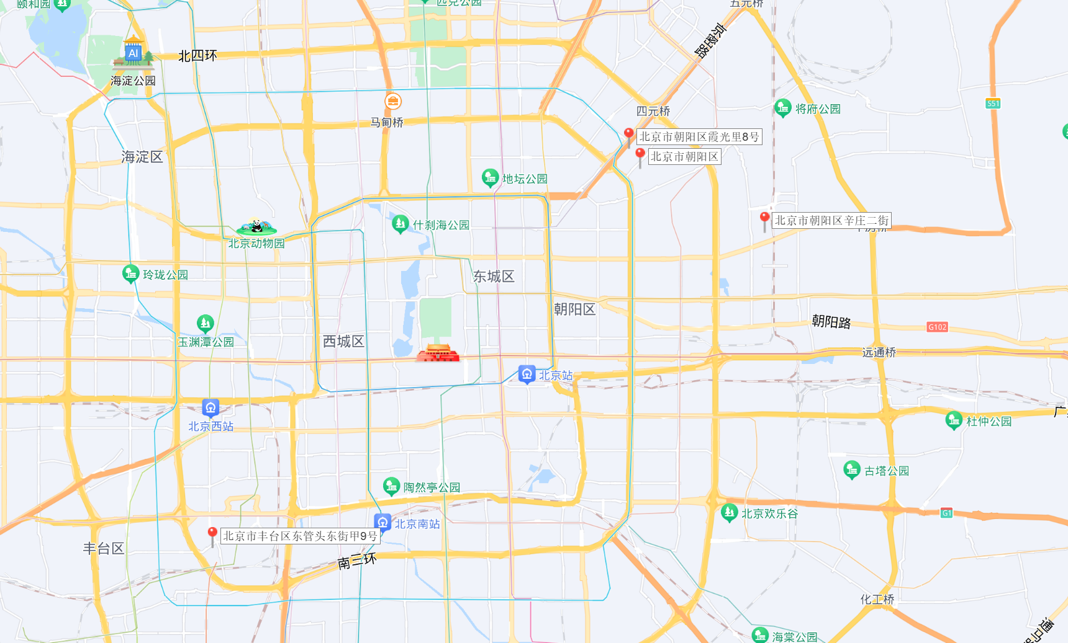

 |  |  |  |  |  |  |  |  |  |  |  |  |  |  |  | B | A | C
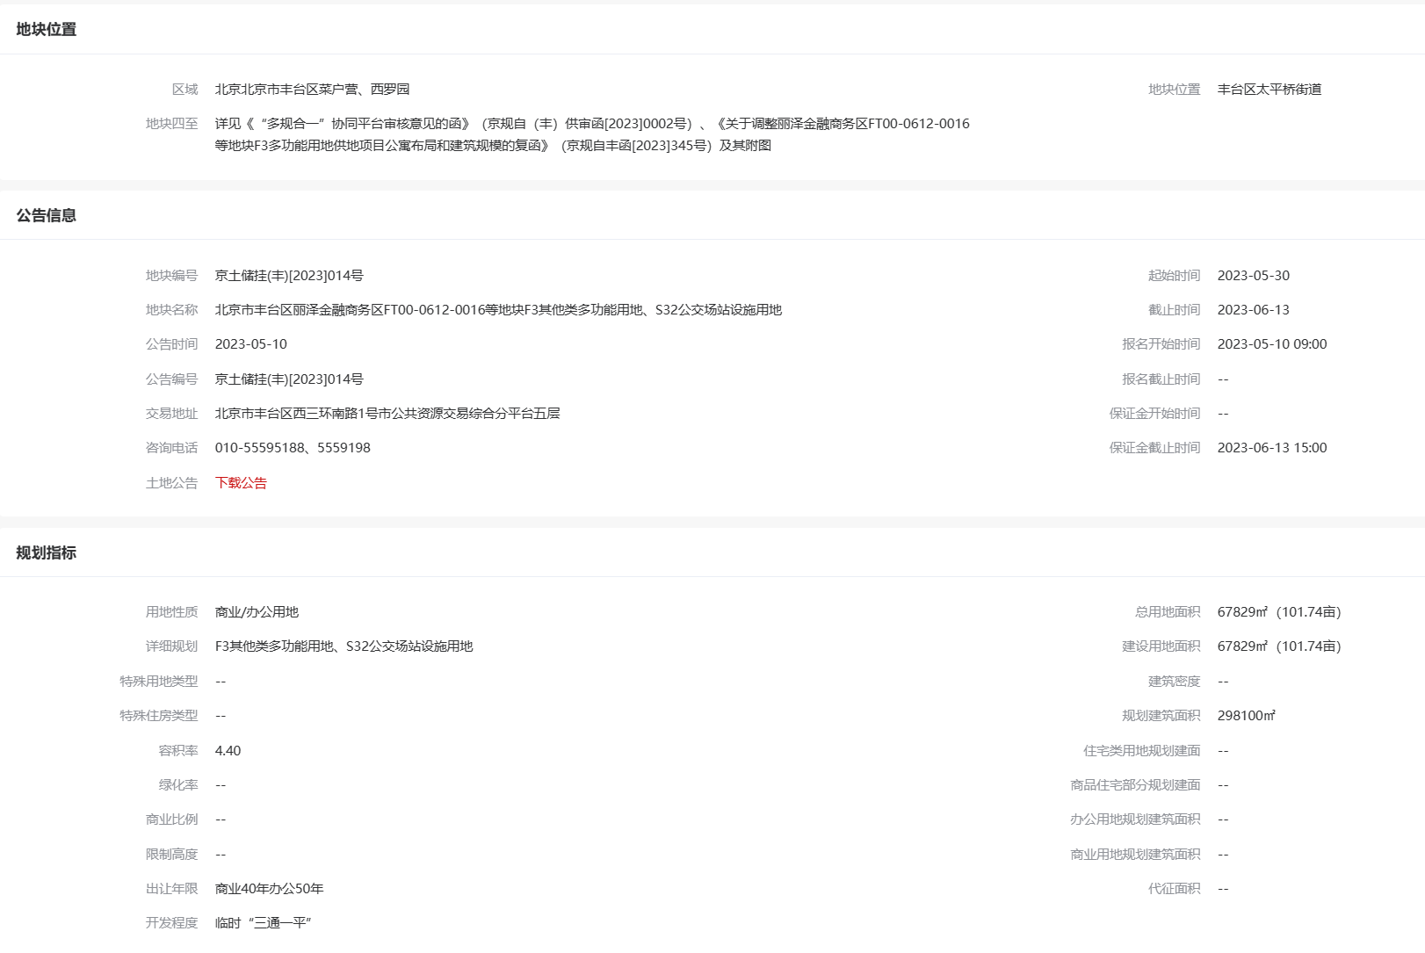
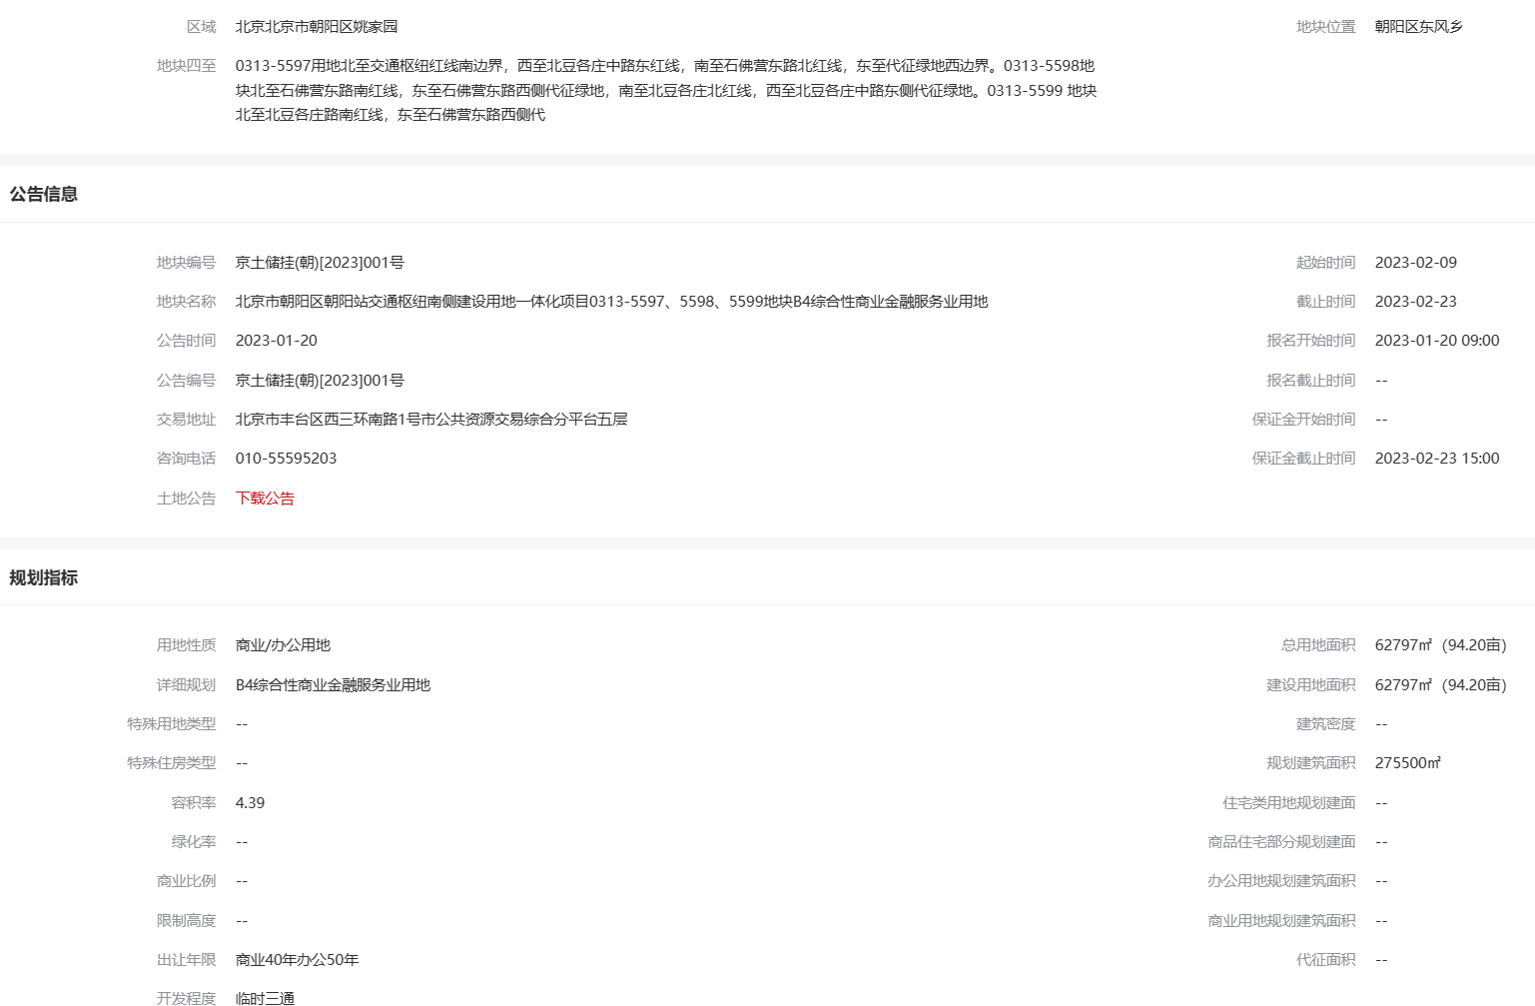
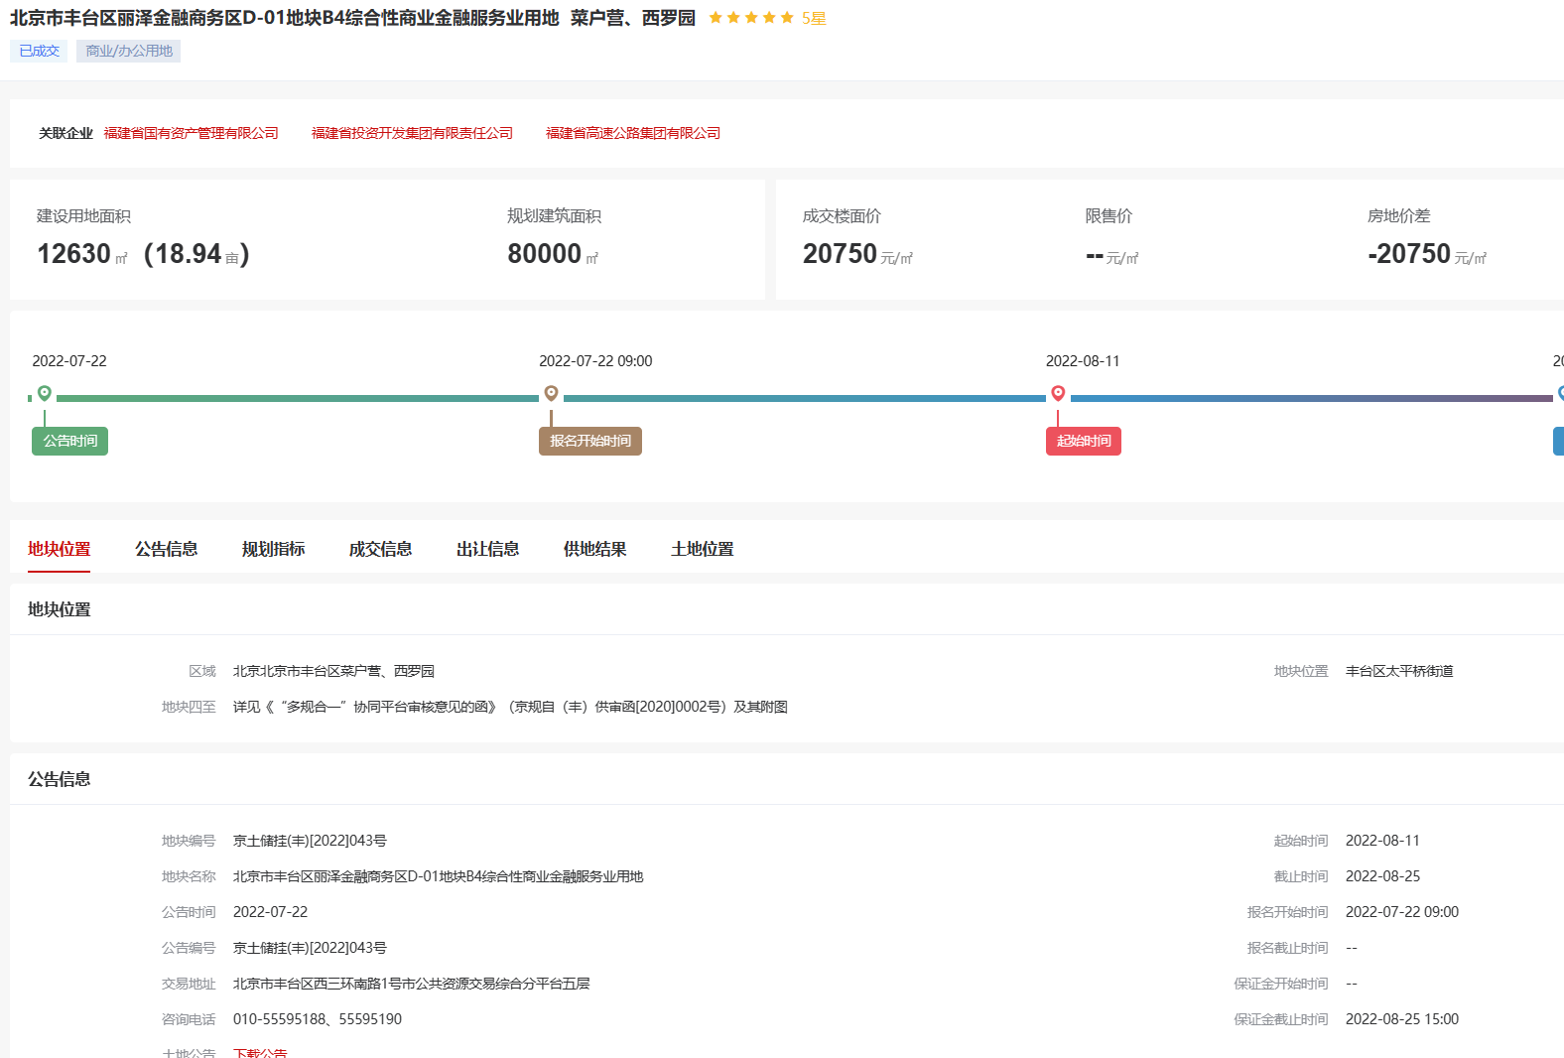
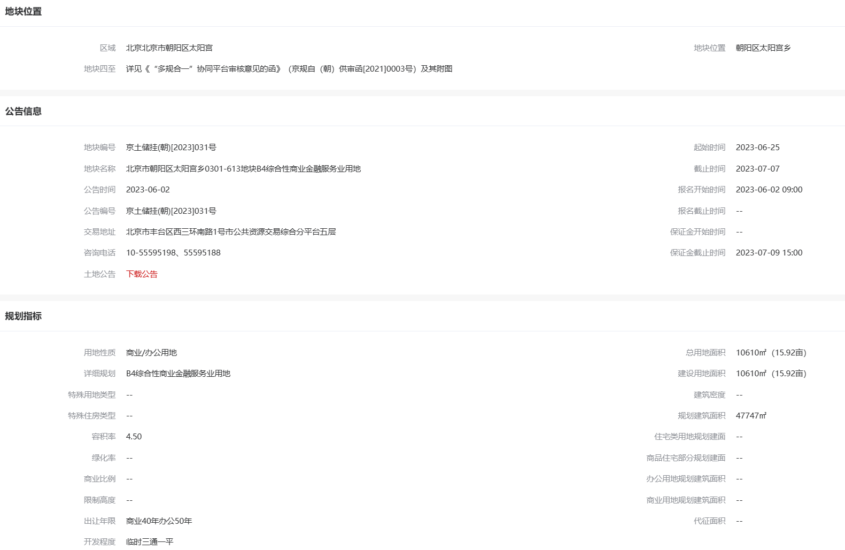

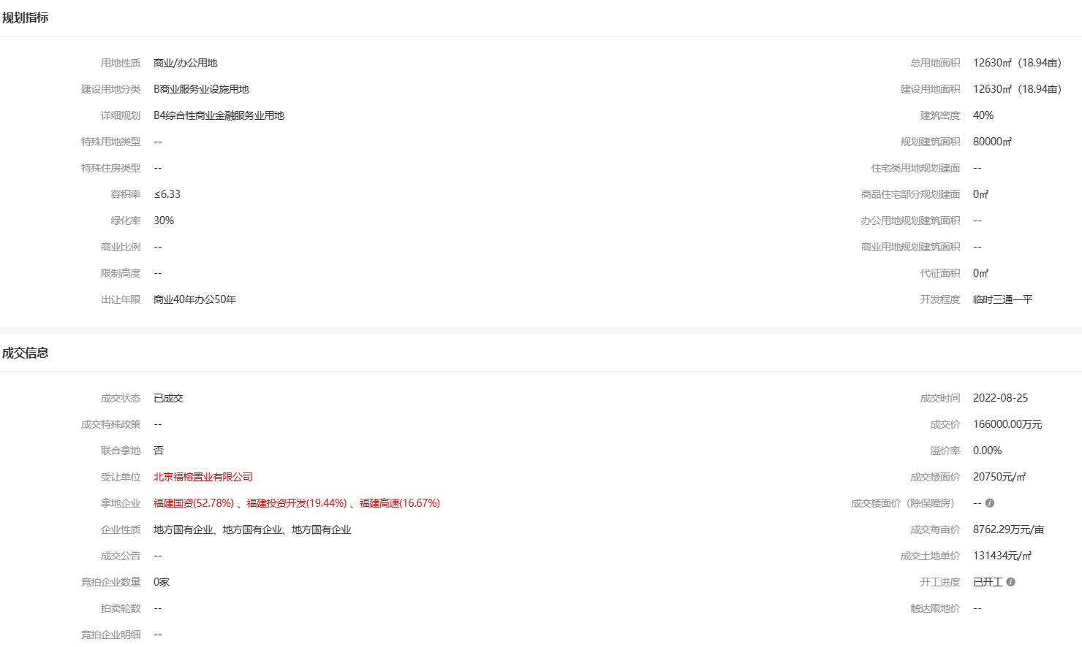

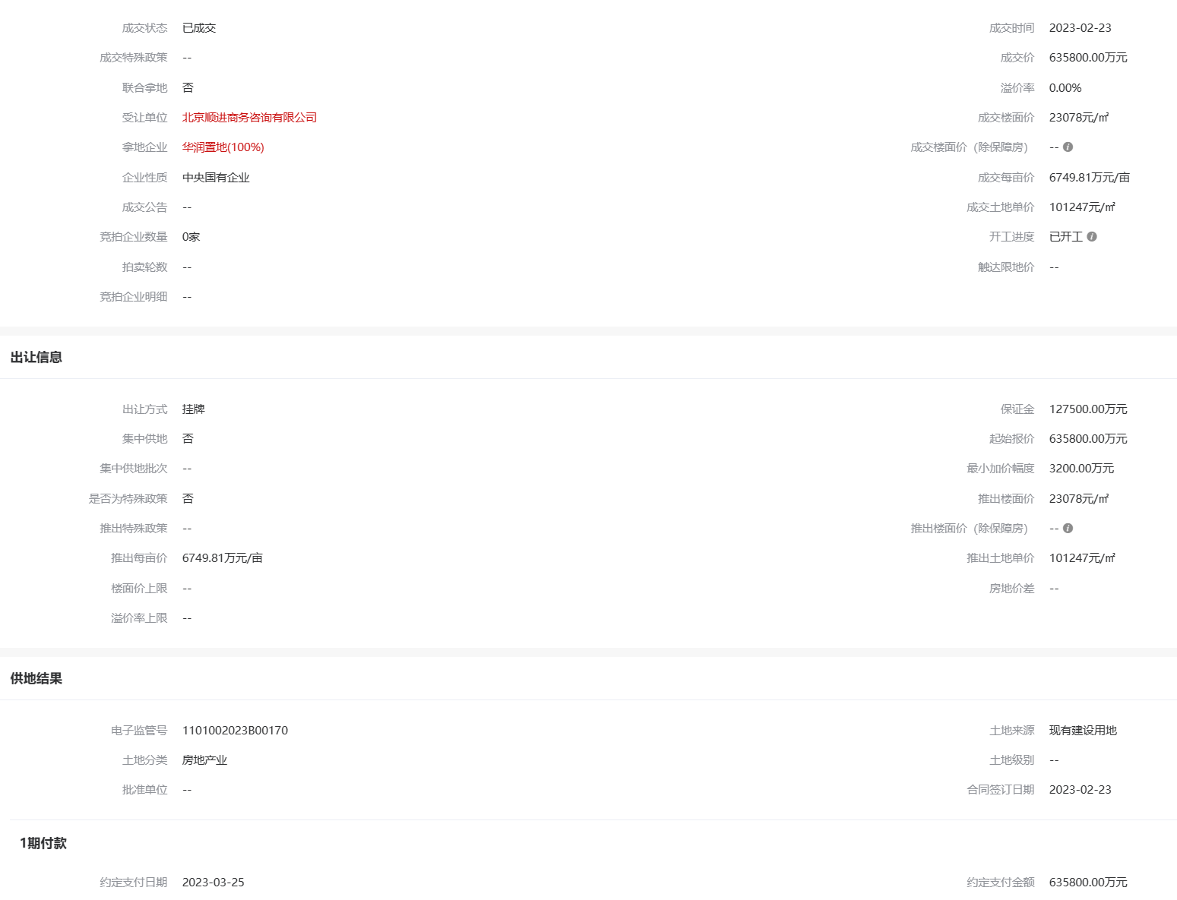

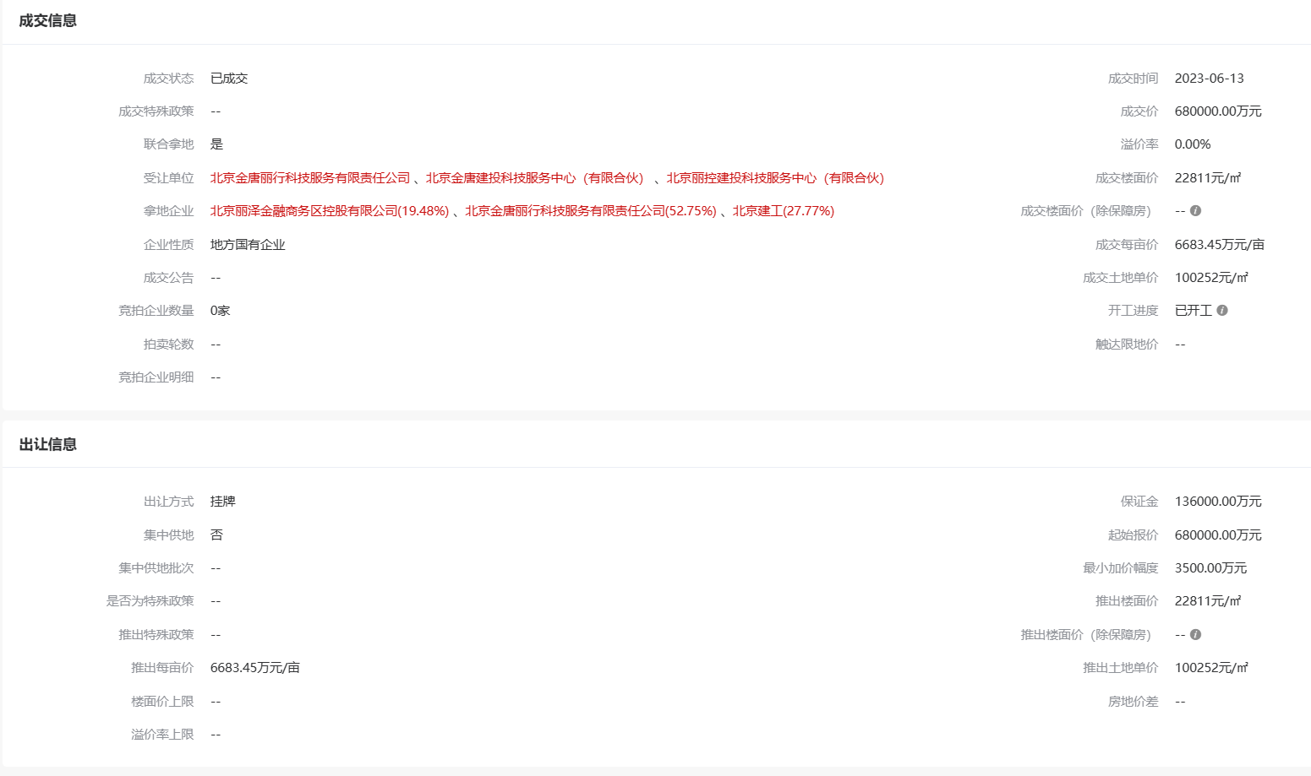

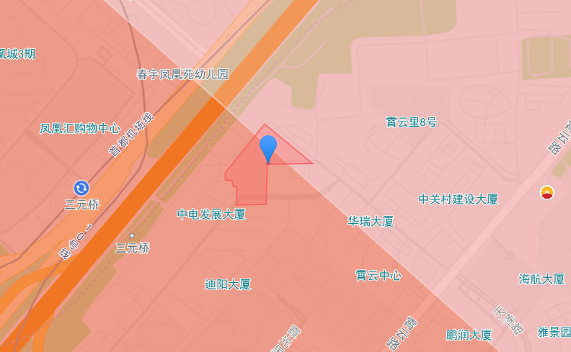

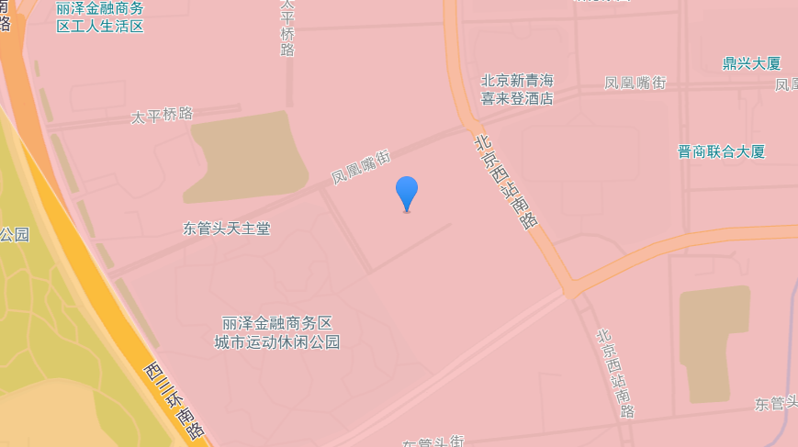

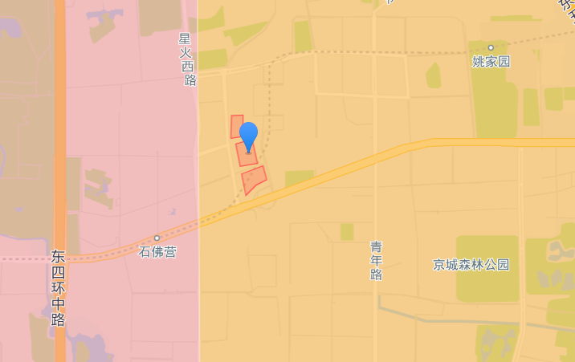

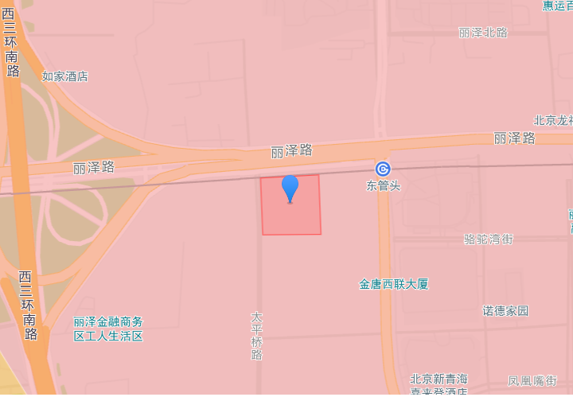

面积清单
建筑面积明细
楼层 | 建筑面积 | 用途 | 系数 | 单价
1层 | 17081.98 | 商业 | 1 | 8.4
2层 | 17947.78 | 商业 | 0.7 | 5.88
3层 | 17125.5 | 商业 | 0.65 | 5.46
4层 | 16939.89 | 商业 | 0.55 | 4.62
5层 | 12063.72 | 商业 | 0.55 | 4.62
地下1 | 9331.29 | 商业 | 0.5 | 4.2
地下2 | 9331.29 | 商业 | 0.45 | 3.78
地下2 | 1337.42 | 仓储 | 0.15 | 1.5
合计 | 101158.87 |  |  | 5.47

历年租金收益情况 |  |  |  |  |  |  |  | 历年财务报表
 | 2017 | 2018 | 2019 | 2020 | 2021 | 2022 |  | 年份 | 2019 | 2020 | 2021 | 2022
营业收入（万元） | 14000 | 19000 | 24000 | 21000 | 28000 | 30000 | 7.91877309 | 营业收入（万元） | 49504.8826 | 45341.837 | 53789.3519 | 55028.087
营业利润（万元） | 9000 | 11000 | 15000 | 11000 | 18000 | 19000 | 5.015222957 | 净利润（万元） | -3870.8656 | -13073.4894 | 5408.767 | 25346.86

国有土地使用证 | 房屋所有权证 | 项目类型 | 分摊土地面积 | 建筑面积
 |  |  |  | 合计 | 地上 | 地下
京朝国用（2011出）第00064号 | X京房权证朝字第1442447号 | 商业 | 28578.37 | 99821.45 | 81158.87 | 18662.58
 |  | 仓储 | 382.9 | 1337.42 |  | 1337.42
 |  | 合计 | 28961.27 | 101158.87 | 81158.87 | 20000
 |  | 设备及其他 | 744.33 | 2599.87 | 0 | 2599.87
 |  | 设备及其他 | 9.97 | 34.84 | 0 | 34.84
 |  | 合计 | 754.3 | 2634.71 | 0 | 2634.71
 |  | 总计 | 29715.57 | 103793.58 | 81158.87 | 22634.71

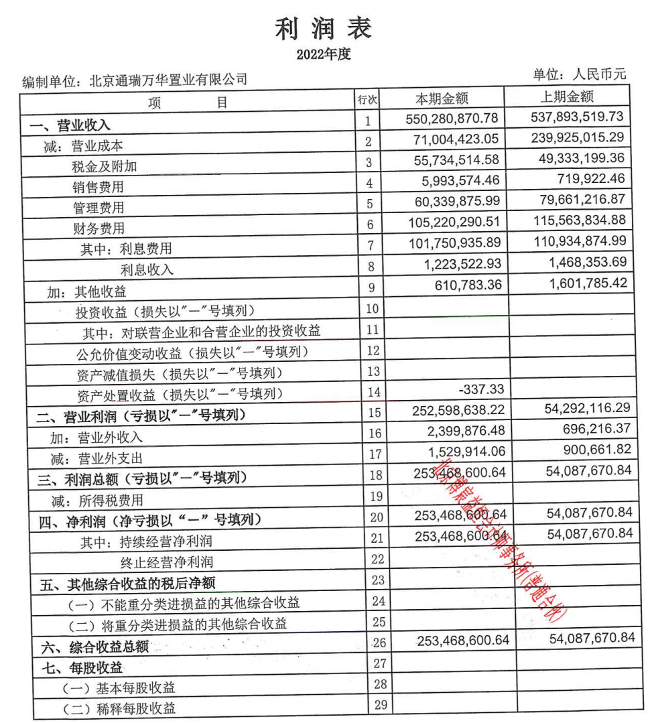
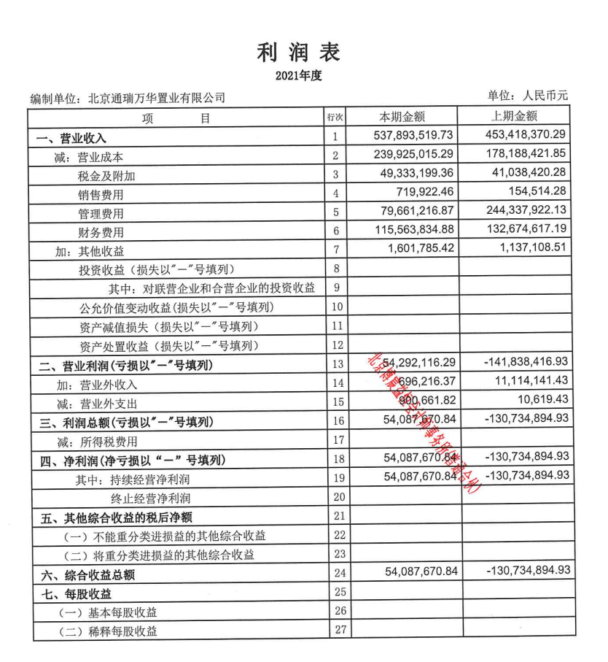
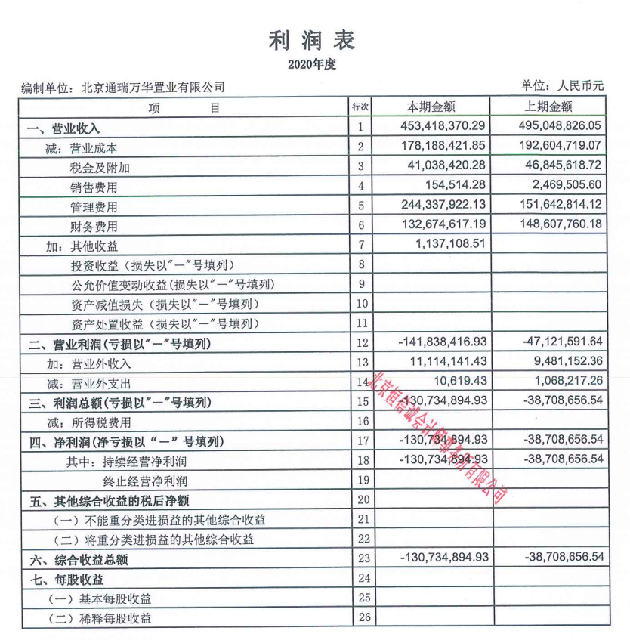

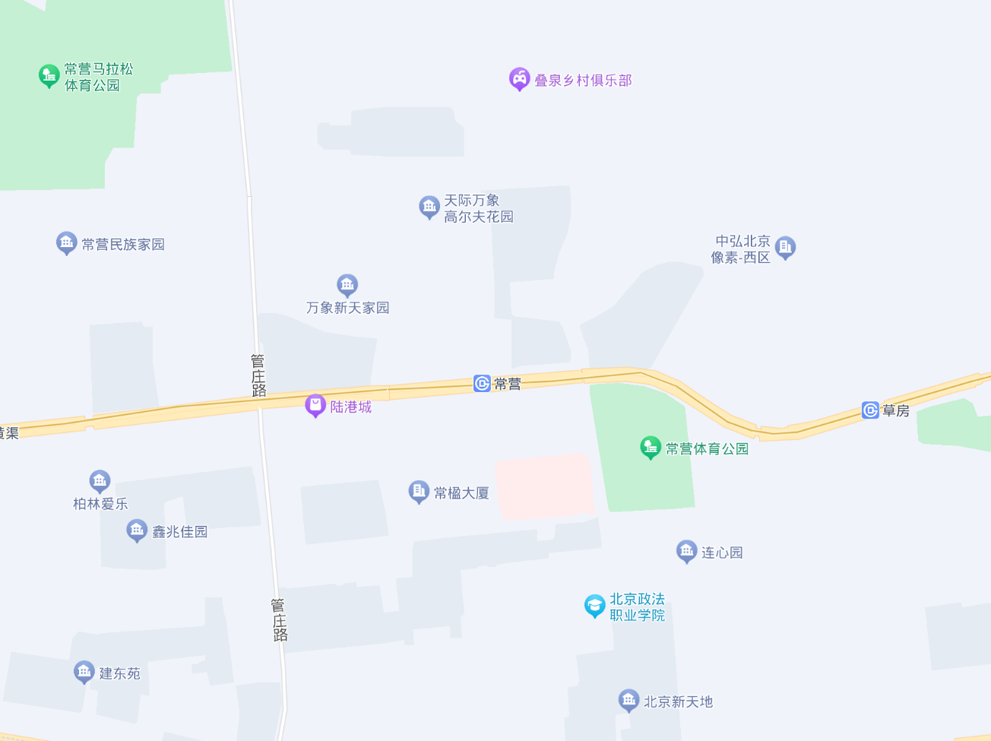
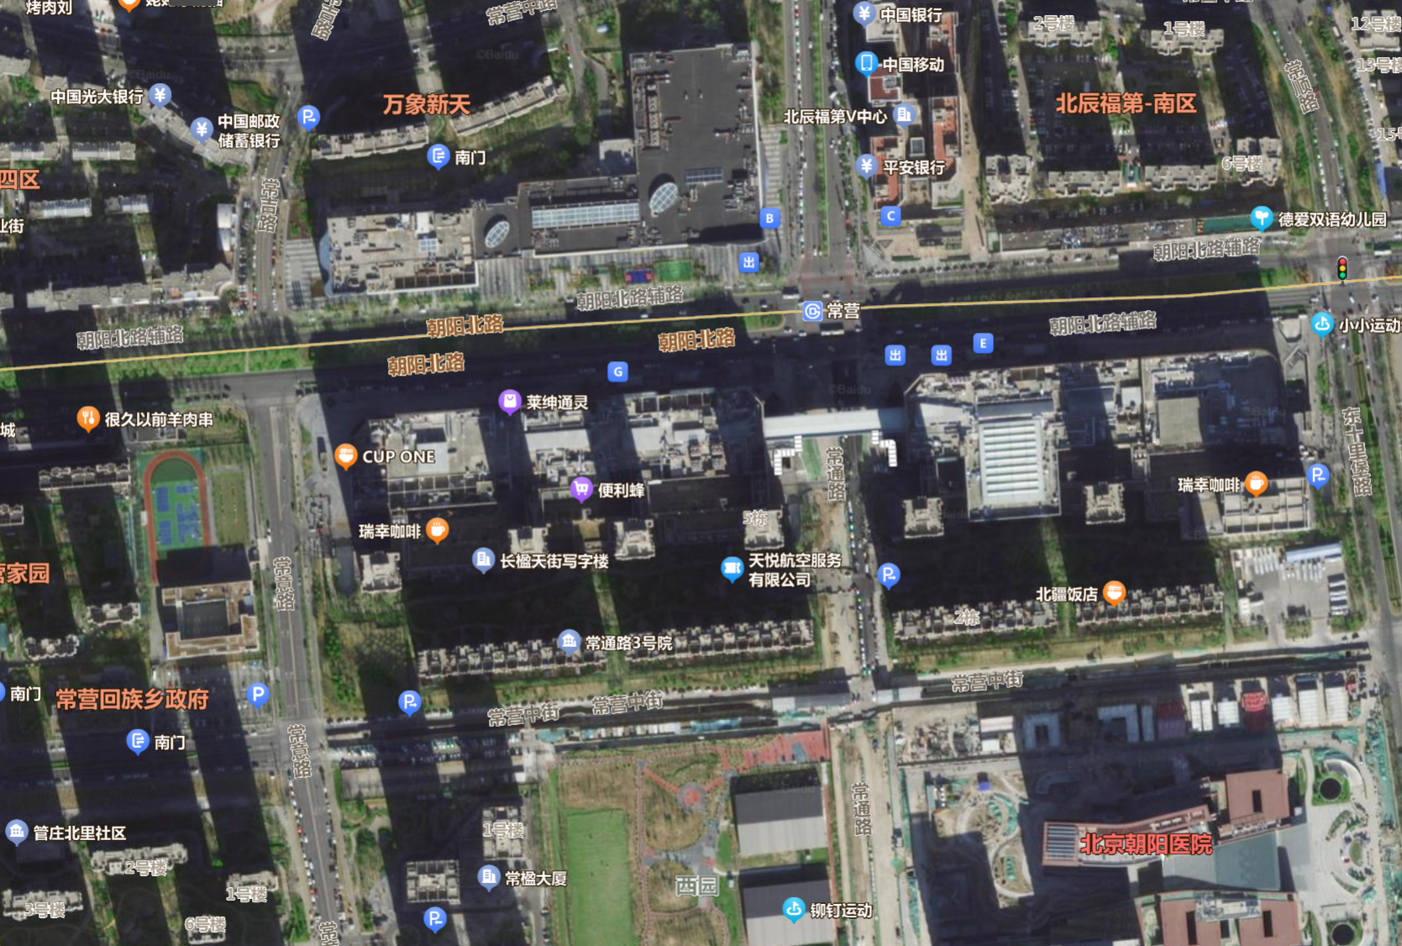
估价对象

估价对象所属项目

